Накладная-№3
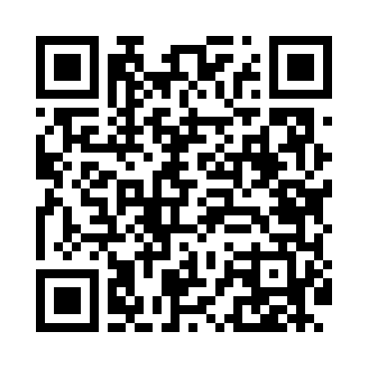
Номер товарно-транспортной накладной: |  |  | Торговый представитель: Kamol aka
Поставщик: Toshkent falcon fly 2 |  |  | Телефон торгового представителя: +998979626299
Дата отгрузки: 27.12.2025 |  |  | Контрагент: """" Klient
Дата консигнации: |  |  | Адрес:
Доставщик: |  |  | Телефон:
Телефон доставщика:
Время заказа: 27.12.2025 15:37:48
№ | Штрих-код | Название товаров (работ,услуг) | Количество | Количество в кейсе | Цена | Сумма
 |  |  | 150 |  |  | 709
1 | 6915643107969 | Пластиковый салатница φ255*29 B796 DB-59-72 | 40 | 1 коробка, 18 шт. | 5.10 | 204
2 | 6915643108072 | Пластиковый салатница 241*171*28 B807 DB-59-7 3 | 30 | 30 шт. | 3.50 | 105
3 | 7087738691185 | TS-ZT-27-DZ TESSERA ZEST 27 CM FLAT PLATE TS- ZT-27-DZ | 80 | 6 коробка, 8 шт. | 5 | 400
Итого: 709$|->UZS: 8,862,500.00

